Sheet1
Indeks Pelayanan Publik 2025

NO | TUJUAN/ SASARAN/ PROGRAM | KINERJA PROGRAM | INDIKATOR KINERJA PROGRAM | DEFINISI OPERASIONAL | RUMUS PERHITUNGAN INDIKATOR | SATUAN | BASE LINE 2024 | TARGET /REALISASI KINERJA
 |  |  |  |  |  |  |  | 2025 |  |  | 2026 | 2027 | 2028 | 2029 | 2030
 |  |  |  |  |  |  |  | TARGET | REALISASI | %
 |  |  | Indeks Pelayanan Publik | Ukuran komposit yang digunakan untuk menilai kinerja pelayanan publik pada perangkat daerah berdasarkan enam aspek utama, yaitu kebijakan pelayanan, profesionalisme sumber daya manusia, ketersediaan sarana dan prasarana, pemanfaatan sistem informasi pelayanan publik, mekanisme konsultasi dan pengaduan, serta inovasi pelayanan, sebagaimana diatur dalam PermenPANRB Nomor 17 Tahun 2017 | 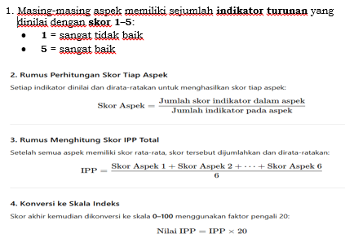 | Indeks | 2.00 | 1.97 | 1.97 | 100.00 | 2.00 | 3.00 | 4.00 | 4.50 | 5.00

